Hoja1
DENOMINACION DE METODOS C#
MOD DE ACCESO | MOD DE INSTANCIA | MOD DE TIPO | NOMBRE | ARGUMENTOS
public | static | string | Mensaje | (Dictionary<string,int> diccionario)
ENCAPSULAMIENTO

 | static | Se usa para metodos de "clase" es decir que no dependen de un objeto instanciado. Para crearlo se debe utilizar la palabra reservada "static" y se lo invoca por medio del operador "." Por ejemeplo 'Math.Pow();'
 | instancia | Solo se invocan sobre una instancia (objeto) de una clase. Por ejemplo p1.getNombre(); siendo p1 un objeto de tipo Persona es un método de instancia: para invocarlo necesitamos una instancia de persona.
abstract | Sólo la firma del métdo sin implementación
extern | Firma del método (p/ métodos externos)
internal | Accesible desde el mismo proyecto
override | Reemplaza la implentación del mismo método declarado como virtual en una clase padre
public | Accesible desde cualquier proyecto
private | Solo accecible desde la clase
protected | Solo accecible desde la clase o derivadas
static | Indica que es un método de clase
virtual | Permite definir métodos, con su implementación que podrán ser sobreescritos en clases derivadas

PROPIEDADES - ENCAPSULAMIENTO C#
Una propiedad es un miembro que proporciona un mecanismo flexible para leer, escribir o calcular el valor de un campo.
Las propiedades se pueden usar como si fueran miembros de datos públicos, pero en realidad son métodos especiales denominados 'descriptores de acceso'. |  |  |  | 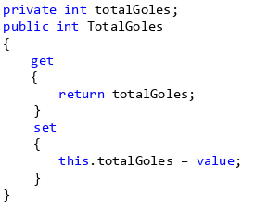
Las propiedades permiten que una clase exponga una manera pública de obtener y establecer valores, a la vez que se oculta el código de implementación o validación.

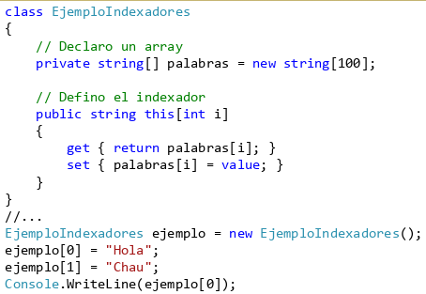
INDEXADORES C#
Los indexadores permiten a la instancia de una clase ser indexada tal cómo un array.

La declaración de un indexador luce cómo una propiedad, sólo que:

-Este recibe parámetros.
-La palabra clave this se utiliza para su definición

No es necesario indexarlos sólo con un entero.

ENUMERADOS C#
 |  |  | 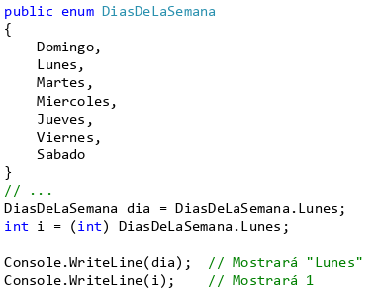

COLECCIONES C#
COLECCIONES GENERICAS |  |  |  | 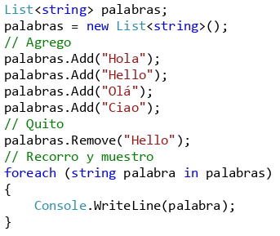
es útil cuando todos los elementos de la colección tienen el mismo tipo de datos.
Una colección genérica cumple el tipado fuerte al permitir agregar sólo el tipo de datos deseado.
DICTIONARY | Colección key/value, organiza x la key
LIST | Lista de OBJETOS q se obtiene x un indice. Proporciona metodos p/ ordenar, buscar, etc.
QUEUE | una colección d OBJETOS, orden FIFO
SORTEDLIST | una colección key/value q c ordena por claves según una F{criterio}
STACK | una colección d OBJETOS, orden LIFO
COLECCIONES NO GENERICAS |  |  |  | Una colección genérica cumple el tipado fuerte al permitir agregar sólo el tipo de datos deseado.
Incluidas en System.Collections.
ARRAYLIST | matriz de objeto. Tamaño cambia dinamicamente
HASHTABLE | Colección key/value, organiza x codigo hash |  |  | si es posible, se deben utilizar colecciones genéricas de otros tipos en lugar de estas.
QUEUE | una colección d OBJETOS, orden FIFO
STACK | una colección d OBJETOS, orden LIFO

HERENCIA
CONCEPTO: Su propósito ppal es organizar mejor las clases que componen una determinada realidad, y poder agruparlas en función de atributos y comportamientos comunes. A la vez que cada una se especializa según sus particularidades.
Una clase derivada hereda todo de su clase base EXEPTO LOS CONSTRUCTORES
Los miembros publicos d la BASE se convierten en miembros d la DERIVADA
Solo los miembros d la clase base tienen acceso a sus miembros privados, pero la DERIVADA igual los hereda
Una clase derivada no puede ser más accesible que su clase base.
MODIFICADOR PROTECTED
El significado de este modificador depende d la relacion entre la clase "protected" y la clase q quiere acceder a los miembros del modificador
p/ una clase derivada la palabrada reservada "protected" significa "public"
entre 2 clases q no tengan relacio base-derivada, los miembros protegidos son "privados"
si una clase derivdada hereda un miembro "protected" se vuelve un miembro "protected" d esa clase
Entonces todas las clases q derivan de la base, pueden acceder a sus miembros "protected"
Los metodos solo pueden acceder a los miembros "heredados" locales, no a su versiones d clase base
Para hacer una llamada a un constructor de la clase base desde un constructor de la clase derivada se usa la palabra reservada base:
CONSTRUCTOR: public MiConstructor(){} de una clase derivada en C# equivale a public MiConstructor(){}
MODIFICADOR SEALED
Para que el programador pueda comunicar mejor sus intenciones al compilador y a otros Programadores, C# permite declarar una clase como sealed (sellada).
No se puede heredar de una clase sellada

pilares
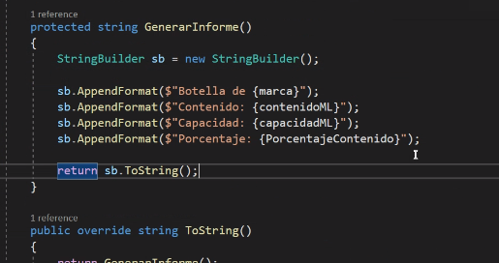
PILARES POO C#
ABSTRACCION | ENCAPSULAMIENTO | HERENCIA | POLIMORFISMO
Ignorancia selectiva | Denota la capacidad de responder a traves de sus métodos o propiedades sin exponer los medios utilizados | La relacion entre clases es del tipo "es un tipo de" | La definicion del metodo reside en la calse base o padre
Decide que es importante y que no
se enfoca en lo importante |  | Va de la generalizacion a la especializacion | La implementacion del metodo reside en la clase derivada o hija
ignora lo que no es importante | El exterior de la clase lo ve como una caja negra | Clase base o padre / Clase derivada o hijo
utiliza encapsulacion p reforzar |  | Hereda de la implementacion | La invocacion es resulta en tiempo de ejecucion

Hoja4
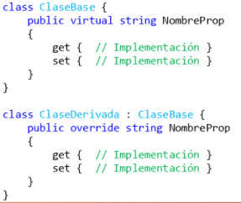
POLIMORFISMO
ABSTRACCION | ENCAPSULAMIENTO | HERENCIA | POLIMORFISMO
Es la capacidad de tratar objetos diferentes de la misma forma.
El polimorfismo basado en herencia implica la definición de métodos en una clase base y sobrescribirlos con nuevas implementaciones en clases derivadas.
El polimorfismo implica la definición de métodos y/o propiedades en un clase base, mediante el uso de la palabra reservada virtual y sobrescribirlos con nuevas implementaciones en clases derivadas con la palabra reservada override.
Métodos: Virtual y Override
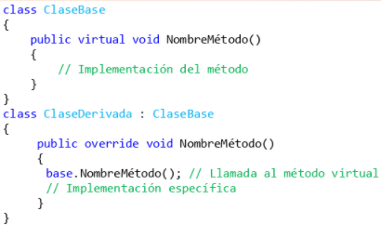

 |  | Métodos: Virtual y Override

